Додаток №1 Форма пропозиції
Додаток №2 до Запиту_2984SS
 | Форма цінової пропозиції

(Назва Учасника), надає свою пропозицію щодо участі у закупівлі тактичних черевиків
Відомості про підприємство |  |  | Повне найменування учасника – суб’єкта господарювання
 |  |  | Ідентифікаційний код за ЄДРПОУ або реєстраційний номер облікової картки платника податків
 |  |  | Реквізити (адреса - юридична та фактична, телефон, факс, телефон для контактів, e-mail, розрахунковий рахунок)
Відомості про особу (осіб), які уповноважені представляти інтереси Учасника |  |  | (Прізвище, ім’я, по батькові, посада, контактний телефон)
Додаткова інформація: Учаснику необхідно, в розділі Пропозиція, вказати: модель, торгову марку, виробника та детально зазначати технічні характеристики продукції у відповідності до параметрів та вимог технічного опису даної таблиці та надати фото товару. Всі витрати, пов’язані з пакуванням, доставкою товару, завантажувально-розвантажувальними роботами, здійснюються за рахунок Постачальника. У разі виявлення неякісного товару або такого, що не відповідає умовам договору, учасник-переможець зобов’язаний замінити неякісний товар протягом 5 робочих днів з моменту виявлення неякісного товару на якісний без будь-якої додаткової оплати з боку замовника.

№ з/п | Запит** |  | Пропозиція |  | Кількість | Одиниця виміру | Ціна, за одиницю, (з урахуванням всіх податків і зборів) * | Вартість, грн., (з урахуванням всіх податків і зборів) * | Умови оплати (у % переплати / післяплати) | Термін поставки з моменту укладення договору (календарні дні)

 | Найменування | Технічні характеристики та опис | Вказати модель (торгову марку), виробника, параметри та характеристики, Країну походження | Фото (візуалізація) |  |  |  |  | Пропозиція | Пропозиція
1 | 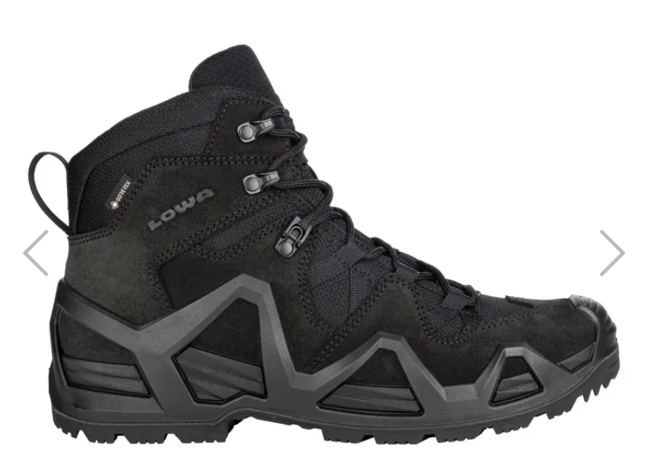 Черевики "Lowa Zephyr MK2 GTX MID TF" або аналог | 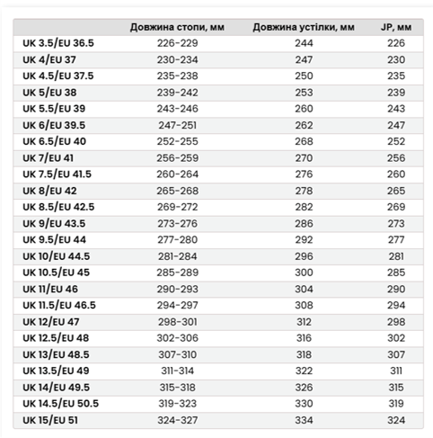 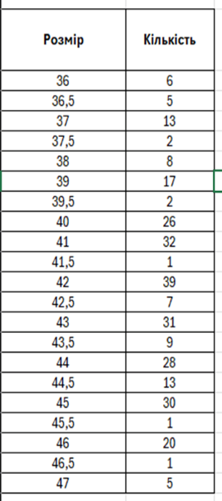 Тип взуття: Тактичні черевики середньої висоти (mid-cut) Матеріали верху: 100% натуральна шкіра (замша/нубук), товщина 1.4-1.6 мм,у поєднанні з текстильними матеріалами або еквівалентні зносостійкі матеріали Мембрана / захист від вологи: наявність водонепроникної та паропроникної мембрани (типу Gore-Tex або еквівалент) Підошва: зносостійка гумова підошва з протектором антиковзкі властивості стійкість до стирання Конструкція: анатомічна устілка (знімна) амортизаційна проміжна підошва (EVA або еквівалент) система швидкої або комбінованої шнурівки фіксація гомілкостопу Сезонність: демісезонні / весна, осінь Колір:чорний/темно коричневий Вага (орієнтовно): від 900 до 1400 г однієї пари Розміри: |  |  | 300 | пара |  | 0.00

Всього вартість пропозиції, грн* |  |  |  |  |  |  | 0.00
* Товариство Червоного Хреста України є громадською неприбутковою організацією і просить надати максимальні знижки на товар, вказаний у ціновій пропозиції.
** Закупівля відбувається одним лотом
Пропозицію надати у форматі .pdf та у форматі Exel
Умови оплати: _______ (прописати у % післяплата / передплата) Термін поставки (прописати): _______ (календарних днів з моменту укладення договору та оформлення замовлення)
Примітка: вартість одиниці продукції та загальну вартість пропозиції потрібно заповнювати у гривнях, зазначаючи цифрове значення, яке має не більше двох знаків після коми.
Ми погоджуємось, що всі витрати, пов’язані з пакуванням, доставкою товару, завантажувально-розвантажувальними роботами, здійснюються за рахунок Постачальника за наданою адресою: с. Мартусівка, Київська обл (точна адреса буде надана переможцю закупівлі під час підписання Договору). Ми підтверджуємо, що при подачі пропозиції маємо всі запропоновані товари на складі Учасника і відвантаження можливе протягом узгодженого терміну поставки товарів.
Ми погоджуємося та ознайомлені з умовами типового Договору ТЧХУ (Додаток №3 до Запиту).
Ми погоджуємося з умовами, що Замовник має право розділити дану закупівлю між декількома постачальниками за умови наявності більш вигідних умов на різні позиції.
Ми погоджуємося з умовами, що Ви можете відхилити нашу чи всі надані пропозиції, та розуміємо, що Ви не обмежені у прийнятті будь-якої іншої пропозиції з більш вигідними для Вас умовами.
Ми погоджуємось зафіксувати цінову пропозицію протягом 90 календарних днів з моменту подачі.
Подаючи свою пропозицію ми підтверджуємо повну комплектацію та відповідність умовам зазначеним в Запиті.
Учасники повинні надсилати цінові пропозиції з підписом і печаткою (за наявності).

Керівник організації/ФОП:____________________________ ( ____________________)
МП підпис ПІБ

